作業シート
...
 | 〇垂直避難を行う場合
 | 建物名称
 | ○○棟
 | 以下のすべてに該当するか検討の上、垂直避難を選択するか慎重に判断する。
 |  | ・浸水しない居室があること
 |  | ・一定期間浸水することにより生じる可能性がある支障を許容できること
 |  | ・施設が津波に耐えうる構造であること（指定緊急避難場所に指定されている）

 | 〇避難経路図
 | 避難先 |  |  | ○○小学校（校舎、２階以上） |  |  |  | 避難先の連絡先 | 〇〇〇－〇〇〇－〇〇〇〇

 | 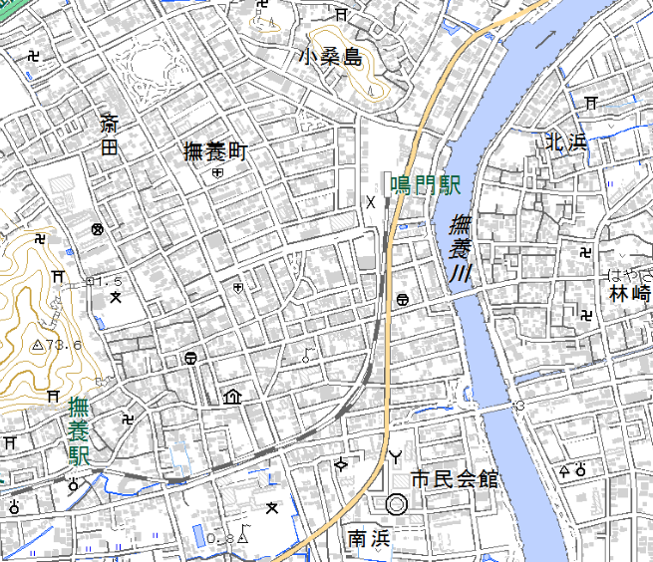 〈避難経路図貼り付け欄〉 避難確保計画に記載してある避難先までの避難経路を貼り付けましょう。 避難経路図に危険と思われる箇所（高いブロック塀がある等）を書き入れておきましょう。

Ｄ小学校（校舎、
2階以上）

本施設
...
 | ３）避難誘導体制
担当者名 |  |  | 施設利用者一覧（各避難誘導班の担当する施設利用者に〇をつけて下さい）
 |  |  | 〇〇 |  | 〇〇 | 〇〇 | 〇〇
〇〇 |  |  | 〇 |  |  |  | 〇
〇〇 |  |  |  |  |  | 〇
...

